Лист1
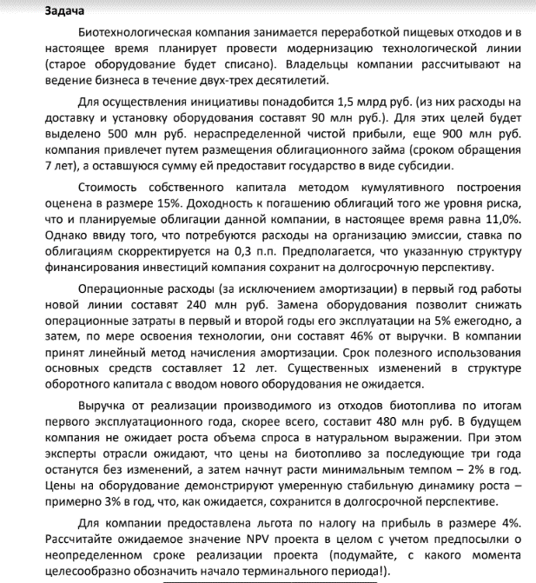

 | 0 | 1 | 2 | 3 | 4 | 5
инвестиции | -1500000000
выручка |  | 480000000 | 480000000 | 480000000 | 489600000 | 499392000
операционные расходы |  | -240000000 | -228000000 | -220800000 | -225216000 | -229720320
амортизация |  | -125000000 | -125000000 | -125000000 | -125000000 | -125000000
субсидия | 100000000

wacc | доля | %
собств капитал | 0.35714285714 | 0.15
заемный капитал | 0.64285714286 | 0.113

wacc | 0.11459142857
 | 1 | 0.89718974538 | 0.80494943921 | 0.72219238241 | 0.64794359969 | 0.58132835322
ebit |  | 115000000 | 127000000 | 134200000 | 139384000 | 144671680
ebiat |  | 96600000 | 106680000 | 112728000 | 117082560 | 121524211.2
ocf |  | 221600000 | 231680000 | 237728000 | 242082560 | 246524211.2
CF | -1400000000 | 221600000 | 231680000 | 237728000 | 242082560 | 246524211.2
DCF | -1400000000 | 198817247.58 | 186490686.08 | 171685350.68 | 156855845.35 | 143311513.73
g | 0.02 | как примерный темп роста дефлятора
CF для TV | 120129695.42
TV | 1269985000.1
DTV | 738278288.72
NPV | 195438932.14

Лист2
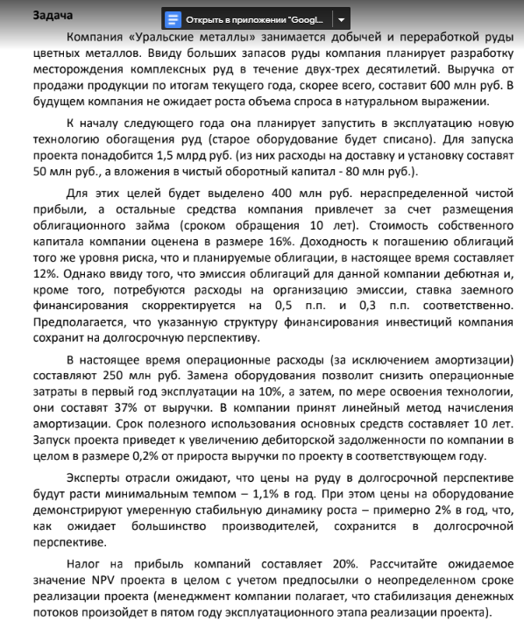
 | 0 | 1 | 2 | 3 | 4 | 5
инвестиции | -1420000000
nwc | -80000000
wacc | доля | %
собст капитал | 0.26666666667 | 0.16
заемный капитал | 0.73333333333 | 0.128
wacc | 0.11776

выручка |  | 606600000 | 613272600 | 620018598.6 | 626838803.18 | 633734030.02
опер расходы |  | -225000000 | -226910862 | -229406881.48 | -231930357.18 | -234481591.11
амортизация |  | -142000000 | -142000000 | -142000000 | -142000000 | -142000000
nwc |  | -1213200 | -1226545.2 | -1240037.1972 | -1253677.6064 | -1267468.06
g | 0.011
ebit |  | 239600000 | 244361738 | 248611717.12 | 252908446.01 | 257252438.91
ebiat |  | 191680000 | 195489390.4 | 198889373.69 | 202326756.81 | 205801951.13
ocf |  | 333680000 | 337489390.4 | 340889373.69 | 344326756.81 | 347801951.13
CF | -1500000000 | 332466800 | 336262845.2 | 339649336.5 | 343073079.2 | 346534483.07
 | 1 | 0.89464643573 | 0.80039224496 | 0.71606806914 | 0.6406277458 | 0.5731353294
DCF | -1500000000 | 297440237.62 | 269142173.57 | 243212044.57 | 219782133.37 | 198611155.1
CF для TV | 203913122.38
TV | 1910014259.9
DTV | 1094696652
NPV | 822884396.23

Лист3
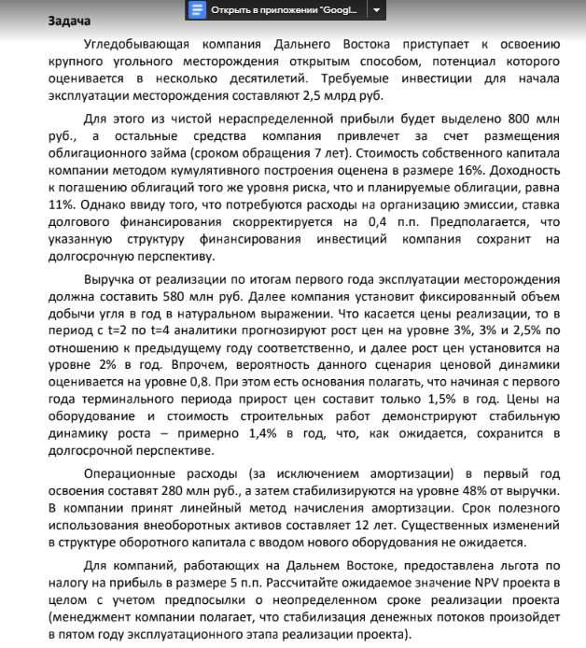
 | 0 | 1 | 2 | 3 | 4 | 5
инвестиции | -2500000000

wacc | доля | %
собств кап | 0.32 | 0.16
заем кап | 0.68 | 0.114
wacc | 0.117092

1 рост |  |  | 1.03 | 1.03 | 1.025 | 1.02
1 вероят |  |  | 0.8 | 0.8 | 0.8 | 0.8
2 рост
2 вроят
итого рост

выручка |  | 580000000 | 597400000 | 615322000 | 630705050 | 643319151
опер расходы |  | -280000000 | -286752000 | -295354560 | -302738424 | -308793192.5
амортизация |  | -208333333.33 | -208333333.33 | -208333333.33 | -208333333.33 | -208333333.33
ebit |  | 91666666.667 | 102314666.67 | 111634106.67 | 119633292.67 | 126192625.19
ebiat |  | 77916666.667 | 86967466.667 | 94888990.667 | 101688298.77 | 107263731.41
ocf |  | 286250000 | 295300800 | 303222324 | 310021632.1 | 315597064.74
cf | -2500000000 | 286250000 | 295300800 | 303222324 | 310021632.1 | 315597064.74
 | 1 | 0.89518141747 | 0.80134977018 | 0.71735342315 | 0.64216145416 | 0.57485100078
dcf | -2500000000 | 256245680.75 | 236639228.21 | 217517572.1 | 199083942.09 | 181421288.51
g | 0.015
cf для tv | 105912270.71
tv | 1037419883.2
dtv | 596361858.07
npv | -812730430.27

Лист4
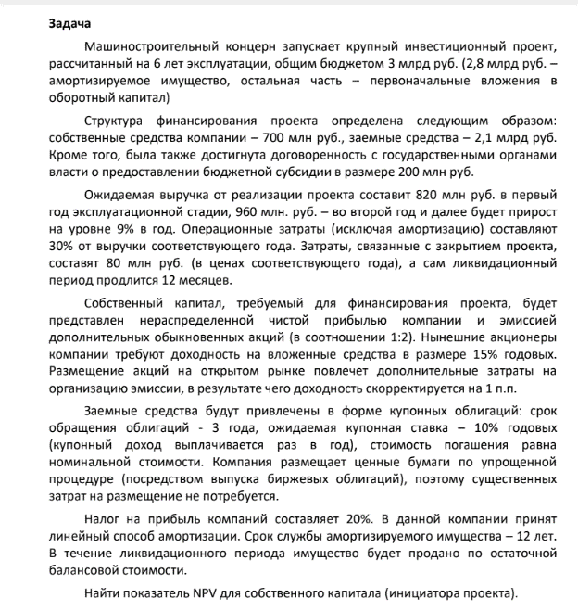
 | 0 | 1 | 2 | 3 | 4 | 5 | 6 | 7
инвестиции | -2800000000
nwc | -200000000 |  |  |  |  |  | 200000000
Субсидия | 200000000
Замный кап | 2100000000
Выручка |  | 820000000 | 960000000 | 1046400000 | 1140576000 | 1243227840 | 1355118345.6
Опер расходы |  | -246000000 | -288000000 | -313920000 | -342172800 | -372968352 | -406535503.68
На закрытие |  |  |  |  |  |  |  | -64000000
Купоны по облигациям |  | -210000000 | -210000000 | -210000000
Погашение тела |  |  |  | -2100000000
доход собств кап | доля | %
прибыль | 0.33333333333 | 0.15
акции | 0.66666666667 | 0.16
треб доходность | 0.15666666667
Амортизация |  | -233333333.33 | -233333333.33 | -233333333.33 | -233333333.33 | -233333333.33 | -233333333.33
NRV |  |  |  |  |  |  |  | 1400000000
NI |  | 104533333.33 | 182933333.33 | 231317333.33 | 452055893.33 | 509540923.73 | 572199606.87
NI+Depr |  | 337866666.67 | 416266666.67 | 464650666.67 | 685389226.67 | 742874257.07 | 805532940.2
CF собств | -700000000 | 337866666.67 | 416266666.67 | -1635349333.3 | 685389226.67 | 742874257.07 | 1005532940.2 | 1336000000
 | 1 | 0.86455331412 | 0.74745243296 | 0.64621247806 | 0.55868513953 | 0.48301308893 | 0.4175905668 | 0.36102930847
DCF | -700000000 | 292103746.4 | 311139532.76 | -1056783145.2 | 382916775.74 | 358817989.6 | 419901070.44 | 482335156.12
NPV | 490431125.86

Лист5
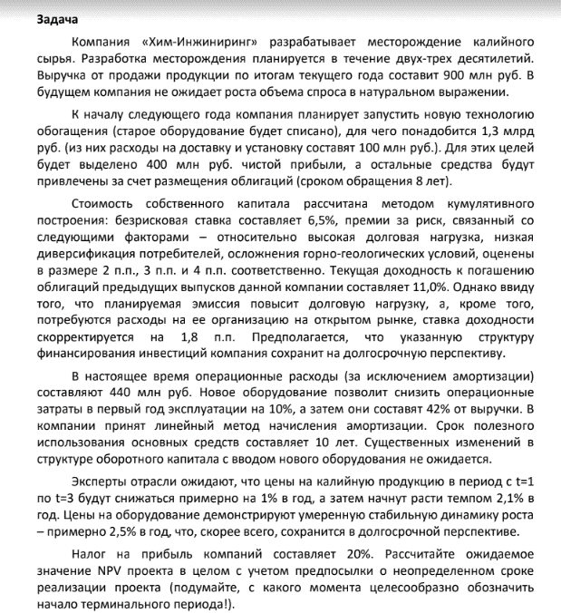
 | 0 | 1 | 2 | 3 | 4 | 5 | 6 | 7 | 8
инвестиции | -1300000000

wacc | доля | %
собств кап | 0.30769230769 | 0.155
заем кап | 0.69230769231 | 0.128
wacc | 0.11858461538

выручка |  | 891000000 | 882090000 | 873269100 | 891607751.1 | 910331513.87
опер расходы |  | -396000000 | -370477800 | -366773022 | -374475255.46 | -382339235.83
амортизация |  | -130000000 | -130000000 | -130000000 | -130000000 | -130000000
g | 0.021
ebit |  | 365000000 | 381612200 | 376496078 | 387132495.64 | 397992278.05
ebiat |  | 292000000 | 305289760 | 301196862.4 | 309705996.51 | 318393822.44
ocf |  | 422000000 | 435289760 | 431196862.4 | 439705996.51 | 448393822.44
cf | -1300000000 | 422000000 | 435289760 | 431196862.4 | 439705996.51 | 448393822.44
 | 1 | 0.89398690653 | 0.79921258905 | 0.71448559014 | 0.63874076249 | 0.57102587833
DCF | -1300000000 | 377262474.56 | 347889056.08 | 308083944.7 | 280858143.48 | 256044476.3
cf для tv | 321761842.71
tv | 3297259936.3
dtv | 1882820751.2
NPV | 2152958846.3

Лист6
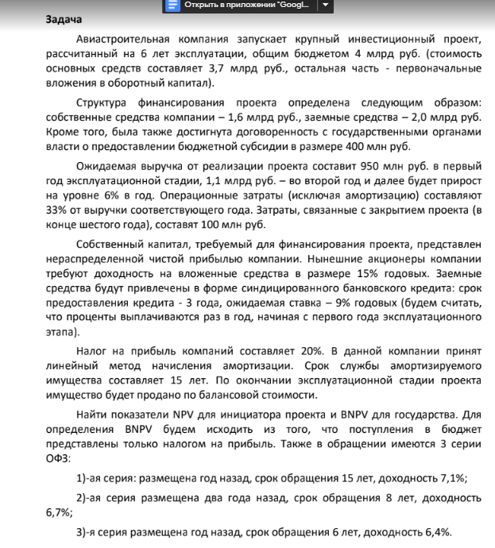
 | 0 | 1 | 2 | 3 | 4 | 5 | 6
инвестиции | -3700000000
nwc | -300000000 |  |  |  |  |  | 300000000
субсидия | 400000000
Заем капитал | 2000000000
выручка |  | 950000000 | 1100000000 | 1166000000 | 1235960000 | 1310117600 | 1388724656
опер расходы |  | -313500000 | -363000000 | -384780000 | -407866800 | -432338808 | -458279136.48
затраты на закрытие |  |  |  |  |  |  | -80000000
погашение % |  | -180000000 | -125090143.68 | -65238400.293
погашение тела |  | -610109514.66 | -665019370.98 | -724871114.37
амортизация |  | -246666666.67 | -246666666.67 | -246666666.67 | -246666666.67 | -246666666.67 | -246666666.67
ni |  | 167866666.67 | 292194551.72 | 375451946.43 | 465141226.67 | 504889700.27 | 547023082.28
ni+depr |  | 414533333.33 | 538861218.39 | 622118613.1 | 711807893.33 | 751556366.93 | 793689748.95
nrv |  |  |  |  |  |  | 2220000000
cf | -1600000000 | -195576181.32 | -126158152.59 | -102752501.27 | 711807893.33 | 751556366.93 | 3233689748.9
 | 1 | 0.86956521739 | 0.7561436673 | 0.65751623243 | 0.57175324559 | 0.4971767353 | 0.43232759591
dcf | -1600000000 | -170066244.63 | -95393688.158 | -67561437.505 | 406978473.25 | 373656340.9 | 1398013315.1
npv для собственника | 245626758.95

налог на прибыль |  | 77966666.667 | 98066666.667 | 106910666.67 | 116285306.67 | 126222425.07 | 136755770.57
субсидия | -400000000
 | 1 | 0.93720712277 | 0.87835719098 | 0.82320261572 | 0.77151135494 | 0.72306593715 | 0.67766254654
dcf gov | -400000000 | 73070915.339 | 86137561.862 | 88009140.449 | 89715434.506 | 91267136.071 | 92674263.738
bnpv | 120874451.97

